Бар-репорты
Id | Название | Название проекта | Тестовое окружение | Версия и сборка | Серьезность | Приоритет | Статус | Автор | Исполнитель | Шаги | Ожидаемый результат | Фактический результат | Вложение
Zmb01 | Ввод пустого значения в поле ввода "Представьтесь пожалуйста:" | Форма обратной связи http://test-form.sibirix.ru | Google Chrome Версия 109.0.5414.120 |  | S4-Minor | P3-Low | New | Захарова М.Б. |  | 1. Кликнуть поле ввода "Представьтесь пожалуйста:" 2. Не вводить никаких данных 3. Перейти на другое поле ввода | Поле ввода пустое. Появляется табличка с надписью "Заполнить поле" | Поле ввода пустое, табличка не появляется. | 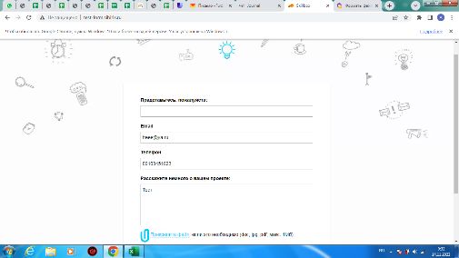
Zmb02 | Ввод в поле ввода "Email" неверного домена почты | Форма обратной связи http://test-form.sibirix.ru | Google Chrome Версия 109.0.5414.120 |  | S4-Minor | P2-Medium | New | Захарова М.Б. |  | 1. Кликнуть поле ввода "Email" 2. Ввести почту с валидным именем, знаком собачка и невалидным доменом | Появляется табличка с надписью "Введите корректное значение" | Введен некорректный адрес почты | 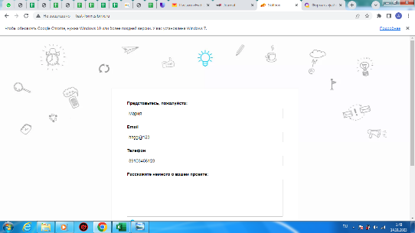
Zmb03 | Ввод в поле ввода "Телефон" латинских букв | Форма обратной связи http://test-form.sibirix.ru | Google Chrome Версия 109.0.5414.120 |  | S4-Minor | P2-Medium | New | Захарова М.Б. |  | 1. Кликнуть поле ввода "Телефон" 2. Ввести латинские буквы | Появляется табличка с надписью "Введите корректное значение" | Введен некорректный телефон | 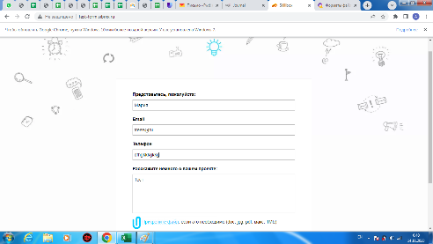
Zmb04 | Прикрепляется объем файла больший, чем заявлено в спецификации | Форма обратной связи http://test-form.sibirix.ru | Google Chrome Версия 109.0.5414.120 |  | S4-Minor | P1-High | New | Захарова М.Б. |  | 1. Кликнуть на ссылку "Прикрепите файл" 2. Выбрать файл объемом больше 1 Мб из списка 3. Кликнуть "Открыть" | Файл не прикрепляется | Файл добавлен | 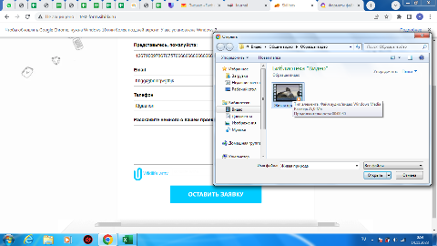
Zmb05 | Отправка заполненной формы. | Форма обратной связи http://test-form.sibirix.ru | Google Chrome Версия 109.0.5414.120 |  | S1-Blocker | P1-High | New | Захарова М.Б. |  | Кликнуть на кнопку "Оставить заявку" | Заполненная форма отправлена. Появляется надпись "Успешно отправлено" | Форма не отправлена. | 